Сетка для кладки блоков
Прайс-лист на армирующую кладочную оцинкованную сетку

Наименование | Цена, руб. | Длина | Толщина | Ширна | Высота | Количество рулонов в коробке | Ширина ячейки | Вес 1 рулона, кг
Сетка кладочная оцинкованная 150 | 260 | 25 м | 0,65 мм | 150 мм | 15 мм | 24 | 20 мм | 1.5
Сетка кладочная оцинкованная 250 | 390 | 25 м | 0,65 мм | 250 мм | 15 мм | 24 | 20 мм | 2.5
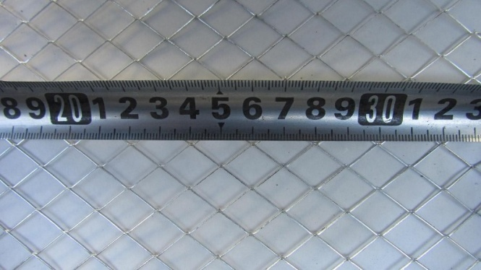 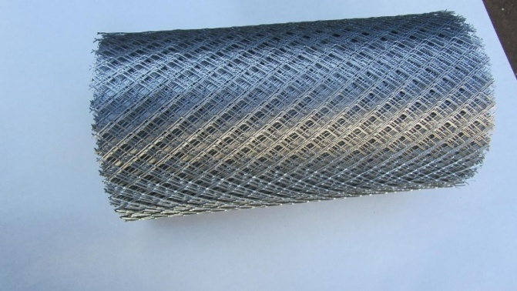

Наименование | Ед.изм | Вес | Цена, руб.

Сетка кладочная d3 яч 50х50 1500х120 мм | Лист | 0.3 | 26 | 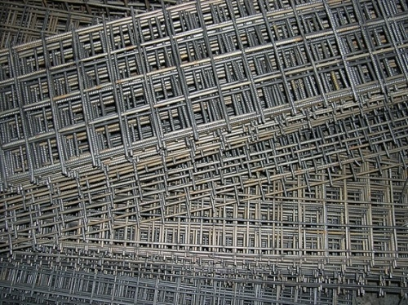 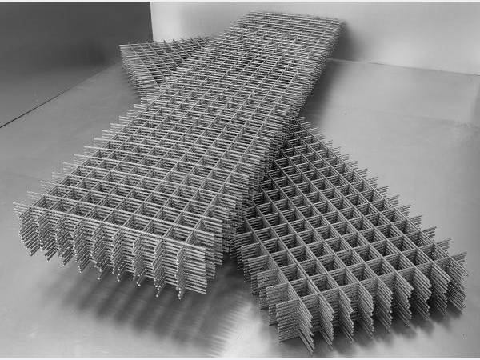 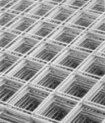
Сетка кладочная d3 яч 50х50 1500х250 мм | Лист | 0.6 | 30
Сетка кладочная d3 яч 50х50 1500х380 мм | Лист | 0.9 | 33
Сетка кладочная d3 яч 50х50 1500х500 мм | Лист | 1.2 | 45
Сетка кладочная d3 яч 50х50 1500х500 мм | Лист | 1 | 39
Сетка кладочная d3 яч 100х100 1500х380 мм | Лист | 0.7 | 27
Сетка кладочная d3 яч 100х100 1500х500 мм | Лист | 0.8 | 33
Сетка кладочная d3 яч 100х100 1500х500 мм | Лист | 0.7 | 29
Сетка кладочная d3 яч 100х100 2000х1000 мм | Лист | 1.9 | 64

Сетка кладочная d4 яч 40х40 1500Х500 мм | Лист | 3.4 | 99
Сетка кладочная d4 яч 50х50 1500х120 мм | Лист | 0.5 | 34
Сетка кладочная d4 яч 50х50 1500х250 мм | Лист | 1.1 | 42
Сетка кладочная d4 яч 50х50 1500х380 мм | Лист | 1.65 | 52
Сетка кладочная d4 яч 50х50 1500х500 мм | Лист | 2 | 64
Сетка кладочная d4 яч 50х50 1500х500 мм | Лист | 1.8 | 57
Сетка кладочная d4 яч 100х100 1500х380 мм | Лист | 1.1 | 38
Сетка кладочная d4 яч 100х100 1500х500 мм | Лист | 1.4 | 48
Сетка кладочная d4 яч 100х100 1500х500 мм | Лист | 1.2 | 42
Сетка кладочная d4 яч 100х100 2000х1000 мм | Лист | 1.2 | 103

Сетка кладочная d5 яч 50х50 1500х380 мм | Лист | 2.5 | 66
Сетка кладочная d5 яч 50х50 1500х500 мм | Лист | 3.1 | 85
Сетка кладочная d5 яч 100х100 1500х500 мм | Лист | 2.1 | 63
Сетка кладочная d5 яч 100х100 2000х1000 мм | Лист | 5 | 137

Сетка кладочная D3 яч 40х40 мм 1500х500 мм | Лист | 2 | 70
Сетка кладочная D3 яч 100х100 мм 2000х1000 мм | Лист | 2.5 | 78
Сетка кладочная D3 яч 150х150 мм 1500х500 мм | Лист | 0.7 | 29
Сетка кладочная D3 яч 150х150 мм 2000х1000 мм | Лист | 1.6 | 57
Сетка кладочная D3 яч 200х200 мм 1500х500 мм | Лист | 0.5 | 25
Сетка кладочная D3 яч 200х200 мм 2000х1000 мм | Лист | 1.3 | 52

Сетка кладочная D4 яч 100х100 мм 2000х1000 мм | Лист | 3.9 | 124
Сетка кладочная D4 яч 150х150 мм 1500х500 мм | Лист | 1.1 | 42
Сетка кладочная D4 яч 150х150 мм 2000х1000 мм | Лист | 2.7 | 6
Сетка кладочная D4 яч 200х200 мм 1500х500 мм | Лист | 0.83 | 4
Сетка кладочная D4 яч 200х200 мм 2000х1000 мм | Лист | 2.23 | 75

Сетка кладочная D5 яч 100х100 мм 2000х1000 мм | Лист | 5.9 | 170
Сетка кладочная D5 яч 150х150 мм 1500х500 мм | Лист | 1.7 | 54
Сетка кладочная D5 яч 150х150 мм 2000х1000 мм | Лист | 4.1 | 114
Сетка кладочная D5 яч 200х200 мм 1500х500 мм | Лист | 1.3 | 44
Сетка кладочная D5 яч 200х200 мм 2000х1000 мм | Лист | 3.4 | 97

